상품제안서
라이트핏 이글 원터치 골프자동장우산 | 상품코드: S41467

 |  |  |  |  |  |  | 02-713-8555 | www.synergygift.co.kr
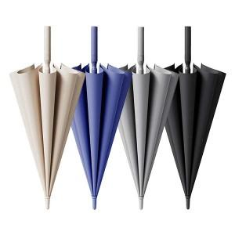

【상세/제작정보】

【인쇄/포장옵션】 | 실크, 레이저, 원단실크1도 / 포장불가능

【공급단가】 | 수량 | 50~ | 100~ | 500~ | 1,000~ | 3,000~
*VAT별도 | 아이보리 | 12,090원 | 11,430원 | 10,880원 | 10,600원 | 10,410원
 | 그레이 | 12,090원 | 11,430원 | 10,880원 | 10,600원 | 10,410원
 | 블루 | 12,090원 | 11,430원 | 10,880원 | 10,600원 | 10,410원
 | 블랙 | 12,090원 | 11,430원 | 10,880원 | 10,600원 | 10,410원

【상품 URL】 | https://www.synergygift.co.kr:443/src/goods_detail.php?gdno=41467

